SFERA Robur 1reihig 1RT VIDEO
5 | 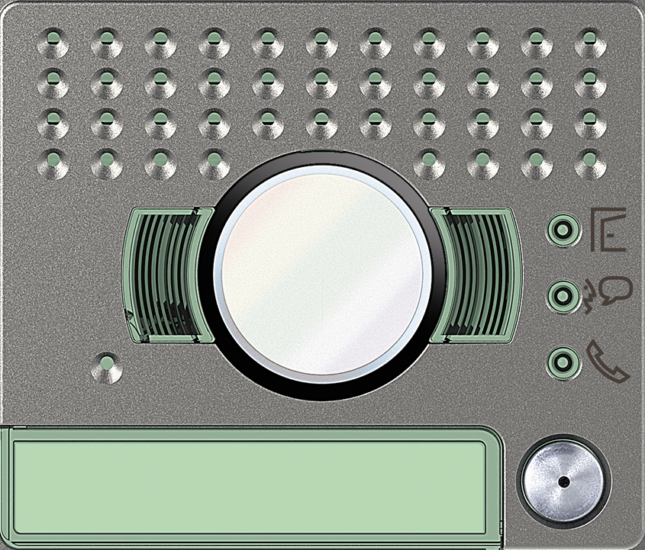 | Video Standard 1 Ruftaste: 351215 | Video Weitwinkel 1 Ruftaste: 351315

4

3 | benötigte Felder ausfüllen und Schrift anpassen ausdrucken und an den gestrichelten Linien ausschneiden ( getestet mit HP Drucker )

2

1

